KR 4.1
ประเด็นยุทธศาสตร์ที่ 4 : การพัฒนาศักยภาพการบริหารสู่การเป็น Business School
ผลสัมฤทธิ์ที่สำคัญ KR 4.1 กระบวนงานที่สร้างคุณค่า
ข้อมูลพื้นฐาน (คณะ/หน่วยงาน) คณะบริหารธุรกิจ
ข้อมูลไตรมาส 3 (ระหว่างวันที่ 1 ตุลาคม 2564 - 30 มิถุนายน 2565)

ที่ | ชื่อกระบวนงาน | อธิบายลักษณะการนำไปใช้ | แสดงหลักฐานเชิงประจักษ์เปรียบเทียบการใช้ประโยชน์ก่อนและหลังดำเนินการ สร้างกระบวนงานที่สร้างคุณค่า | หน่วยงาน/ผู้รับผิดชอบ

1 | โปรแกรมระบบพัฒนาบุคลากร ด้านการพัฒนารายบุคคล | เป็นระบบฐานข้อมูลของบุคลากรในคณะ ที่ใช้สำหรับเก็บข้อมูลด้านการอบรมต่างๆ ของบุคลากรในคณะ บุคลากรทุกคนสามารถเข้าไปกรอกข้อมูลการอบรมต่างๆของตนเอง สามารถออกเป็นรายงานตามแบบฟอร์มของหน่วยงานและของมหาวิทยาลัยได้ ตามต้องการ รวมถึงระบบประเมินเลื่อนขั้นเงินเดือนของบุคลากร โดยเป็นการประเมินแบบออนไลน์ ผู้ได้รับการประเมินส่งข้อมูลของตนเองเข้าสู่ระบบผ่านลำดับการประเมินของผู้บังคับบัญชาแต่ละชั้น สามารออกเป็นรายงานตามแบบฟอร์มของมหาวิทยาลัยได้ | 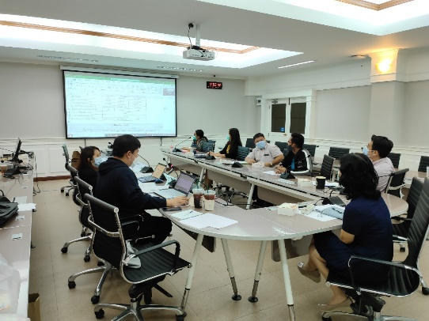 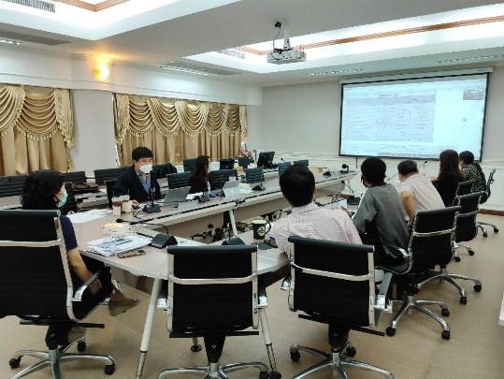 อยู่ในขั้นตอนการปรับรูปแบบการแสดงผลหน้าจอ ให้เข้าใจง่ายมากยิ่งขึ้น การทดสอบระบบ | งานบุคลากร

